关系图
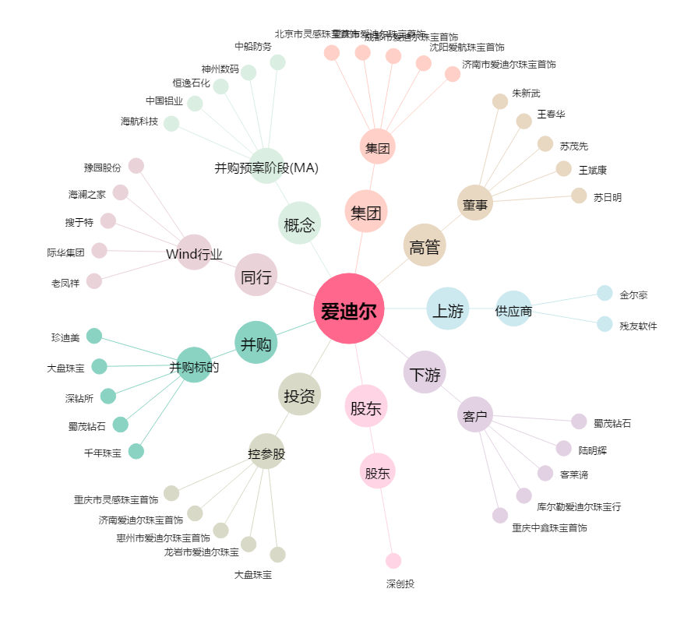
爱迪尔[002740.SZ] - 关系概览图

